决策树组合策略挖掘
组合策略 | 命中数 | 命中率 | 好样本数 | 好样本占比 | 坏样本数 | 坏样本占比 | 坏率 | 样本整体坏率 | LIFT值
D > 0.999 & A <= 6.5 | 7 | 0.10% | 7 | 0.19% | 0 | 0.00% | 0.00% | 48.63% | 0.00%
D <= 0.999 & D <= 0.999 | 6986 | 99.80% | 3589 | 99.81% | 3397 | 99.79% | 48.63% | 48.63% | 99.99%
D <= 0.999 & D > 0.999 | 6 | 0.09% | 0 | 0.00% | 6 | 0.18% | 100.00% | 48.63% | 205.64%
D > 0.999 & A > 6.5 | 1 | 0.01% | 0 | 0.00% | 1 | 0.03% | 100.00% | 48.63% | 205.64%

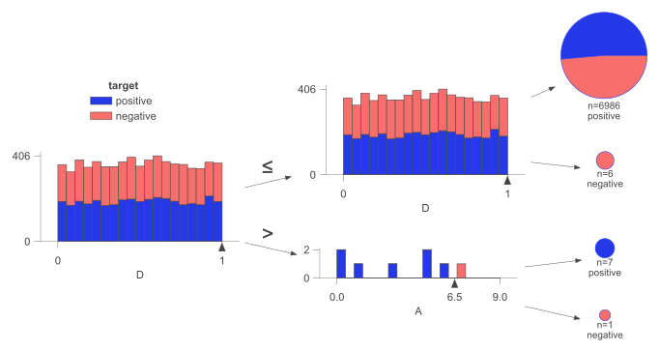

组合策略 | 命中数 | 命中率 | 好样本数 | 好样本占比 | 坏样本数 | 坏样本占比 | 坏率 | 样本整体坏率 | LIFT值
B <= 0.49 & C <= 0.486 | 2553 | 36.47% | 1345 | 37.40% | 1208 | 35.49% | 47.32% | 48.63% | 97.30%
B <= 0.49 & C > 0.486 | 2531 | 36.16% | 1290 | 35.87% | 1241 | 36.46% | 49.03% | 48.63% | 100.83%
B > 0.49 & C <= 0.486 | 966 | 13.80% | 489 | 13.60% | 477 | 14.01% | 49.38% | 48.63% | 101.54%
B > 0.49 & C > 0.486 | 950 | 13.57% | 472 | 13.13% | 478 | 14.04% | 50.32% | 48.63% | 103.47%

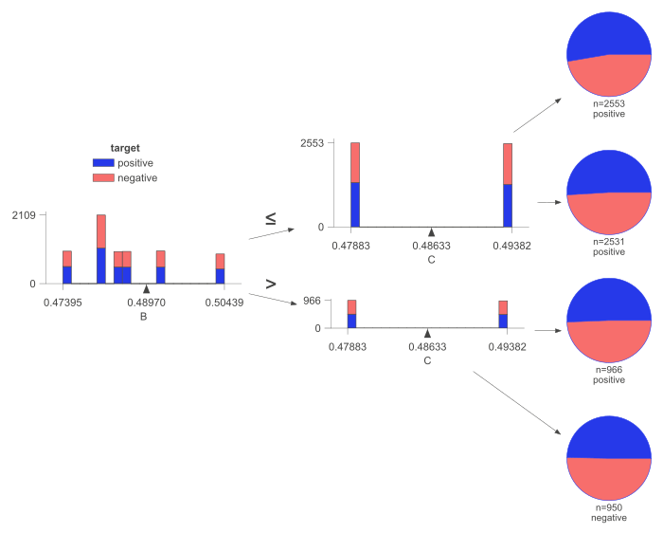

组合策略 | 命中数 | 命中率 | 好样本数 | 好样本占比 | 坏样本数 | 坏样本占比 | 坏率 | 样本整体坏率 | LIFT值
A <= 5.5 & A > 3.5 | 1451 | 20.73% | 769 | 21.38% | 682 | 20.04% | 47.00% | 48.63% | 96.66%
A > 5.5 & B <= 0.483 | 1234 | 17.63% | 638 | 17.74% | 596 | 17.51% | 48.30% | 48.63% | 99.32%
A <= 5.5 & A <= 3.5 | 2770 | 39.57% | 1431 | 39.79% | 1339 | 39.34% | 48.34% | 48.63% | 99.41%
A > 5.5 & B > 0.483 | 1545 | 22.07% | 758 | 21.08% | 787 | 23.12% | 50.94% | 48.63% | 104.75%

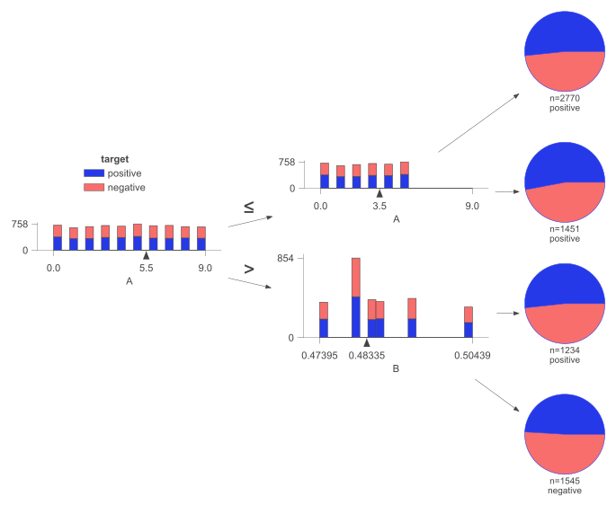

训练集决策树组合策略

组合策略 | 命中数 | 命中率 | 好样本数 | 好样本占比 | 坏样本数 | 坏样本占比 | 坏率 | 样本整体坏率 | LIFT值
D > 0.999 & A <= 6.5 | 7 | 0.10% | 7 | 0.19% | 0 | 0.00% | 0.00% | 48.63% | 0.00%
D <= 0.999 & D <= 0.999 | 6986 | 99.80% | 3589 | 99.81% | 3397 | 99.79% | 48.63% | 48.63% | 99.99%
D <= 0.999 & D > 0.999 | 6 | 0.09% | 0 | 0.00% | 6 | 0.18% | 100.00% | 48.63% | 205.64%
D > 0.999 & A > 6.5 | 1 | 0.01% | 0 | 0.00% | 1 | 0.03% | 100.00% | 48.63% | 205.64%
B <= 0.49 & C <= 0.486 | 2553 | 36.47% | 1345 | 37.40% | 1208 | 35.49% | 47.32% | 48.63% | 97.30%
B <= 0.49 & C > 0.486 | 2531 | 36.16% | 1290 | 35.87% | 1241 | 36.46% | 49.03% | 48.63% | 100.83%
B > 0.49 & C <= 0.486 | 966 | 13.80% | 489 | 13.60% | 477 | 14.01% | 49.38% | 48.63% | 101.54%
B > 0.49 & C > 0.486 | 950 | 13.57% | 472 | 13.13% | 478 | 14.04% | 50.32% | 48.63% | 103.47%
A <= 5.5 & A > 3.5 | 1451 | 20.73% | 769 | 21.38% | 682 | 20.04% | 47.00% | 48.63% | 96.66%
A > 5.5 & B <= 0.483 | 1234 | 17.63% | 638 | 17.74% | 596 | 17.51% | 48.30% | 48.63% | 99.32%
A <= 5.5 & A <= 3.5 | 2770 | 39.57% | 1431 | 39.79% | 1339 | 39.34% | 48.34% | 48.63% | 99.41%
A > 5.5 & B > 0.483 | 1545 | 22.07% | 758 | 21.08% | 787 | 23.12% | 50.94% | 48.63% | 104.75%

测试集决策树组合策略

组合策略 | 命中数 | 命中率 | 好样本数 | 好样本占比 | 坏样本数 | 坏样本占比 | 坏率 | 样本整体坏率 | LIFT值
D > 0.999 & A <= 6.5 | 1 | 0.03% | 0 | 0.00% | 1 | 0.07% | 100.00% | 48.67% | 205.48%
D <= 0.999 & D <= 0.999 | 2999 | 99.97% | 1540 | 100.00% | 1459 | 99.93% | 48.65% | 48.67% | 99.96%
D <= 0.999 & D > 0.999 | 0 | 0.00% | 0 | 0.00% | 0 | 0.00% | 0.00% | 48.67% | 0.00%
D > 0.999 & A > 6.5 | 0 | 0.00% | 0 | 0.00% | 0 | 0.00% | 0.00% | 48.67% | 0.00%
B <= 0.49 & C <= 0.486 | 1068 | 35.60% | 541 | 35.13% | 527 | 36.10% | 49.34% | 48.67% | 101.39%
B <= 0.49 & C > 0.486 | 1063 | 35.43% | 549 | 35.65% | 514 | 35.21% | 48.35% | 48.67% | 99.36%
B > 0.49 & C <= 0.486 | 445 | 14.83% | 228 | 14.81% | 217 | 14.86% | 48.76% | 48.67% | 100.20%
B > 0.49 & C > 0.486 | 424 | 14.13% | 222 | 14.42% | 202 | 13.84% | 47.64% | 48.67% | 97.89%
A <= 5.5 & A > 3.5 | 604 | 20.13% | 319 | 20.71% | 285 | 19.52% | 47.19% | 48.67% | 96.96%
A > 5.5 & B <= 0.483 | 509 | 16.97% | 248 | 16.10% | 261 | 17.88% | 51.28% | 48.67% | 105.36%
A <= 5.5 & A <= 3.5 | 1162 | 38.73% | 591 | 38.38% | 571 | 39.11% | 49.14% | 48.67% | 100.97%
A > 5.5 & B > 0.483 | 725 | 24.17% | 382 | 24.81% | 343 | 23.49% | 47.31% | 48.67% | 97.21%

